상품제안서
스페셜 리갈패드 B5 스티커 | 상품코드: F26361

 |  |  |  |  |  |  | 02-412-0044 | www.easy1.co.kr
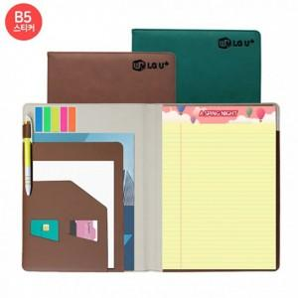

【상세/제작정보】 | *노트,스티커인쇄(컬러4도),커버(불박,금박,은박) 인쇄 별도 문의 * 인덱스 : 500원 * 볼펜 : 220원 / 실크1도추가(+130) * 노트별도추가(리필용) (+1,000)

【인쇄/포장옵션】 | / OPP(비닐)

【공급단가】 | 수량 | 100~ | 300~ | 500~ | 1,000~ | 3,000~
*VAT별도 | 단가 | 8,120원 | 7,990원 | 7,800원 | 7,600원 | 7,470원

【상품 URL】 | https://easy1.co.kr:443/src/goods_detail.php?gdno=26361

